Sheet1
cửa hàng bách hóa tổng hợp


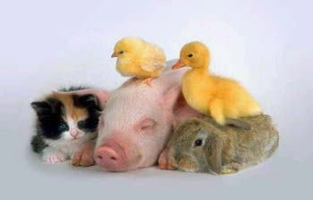
stt | mã rượu | thời gian (năm) | Mã nước | Tên Rượu | Tên Nước | Số lượng | Đơn giá | Thành Tiền | Ghi chú
 | HN | 5 | A |  |  | 3
 | MT | 7 | P |  |  | 15
 | RM | 7 | P |  |  | 8
 | HN | 6 | A |  |  | 12
 | RM | 6 | P |  |  | 20
 | MT | 9 | P |  |  | 9
 | HN | 6 | A |  |  | 25
 | CV | 4 | P |  |  | 14

1. Định nghĩa vùng dữ liệu cho cột "Số lượng" với tên "So_luong"
2. Đóng băng hàng tiêu đề
3. Tên rượu: dựa vào Mã rượu tra trong Bảng 1 lấy giá trị thích hợp
4. Tên nước: dựa vào mã nước tra trong bảng 2 lấy giá trị thích hợp
5. đơn giá: dựa vào mã rượu tra trong bảng 1 lấy giá trị thích hợp
6. Thành tiền = số lượng*đơn giá. nếu mặt hàng "Martell v.S.O.P hoặc "Hennessy X.O" thì giảm 1% (Số lượng*Đơn giá)
7. Ghi chú: ghi "Tặng bộ ly kiểu" cho những mặt hàng "Hennessy X.O" có số lượng >=20
8. Lập bảng thống kê
Bảng 1 |  |  |  |  | Bảng 2
Mã rượu | Tên Rượu | Đơn giá |  |  | Mã Nước | A | P
MT | Martell V.S.O.P | 300000 |  |  | Tên Nước | Anh | Pháp
HN | Hennessy X.O | 960000
RM | Remy Martin | 380000 |  |  | Bảng thống kê
CV | Courvoicier | 250000 |  |  | Tên rượu | số lượng
 |  |  |  |  | Martell V.S.O.P
 |  |  |  |  | Hennessy X.O

